Apacheの配置
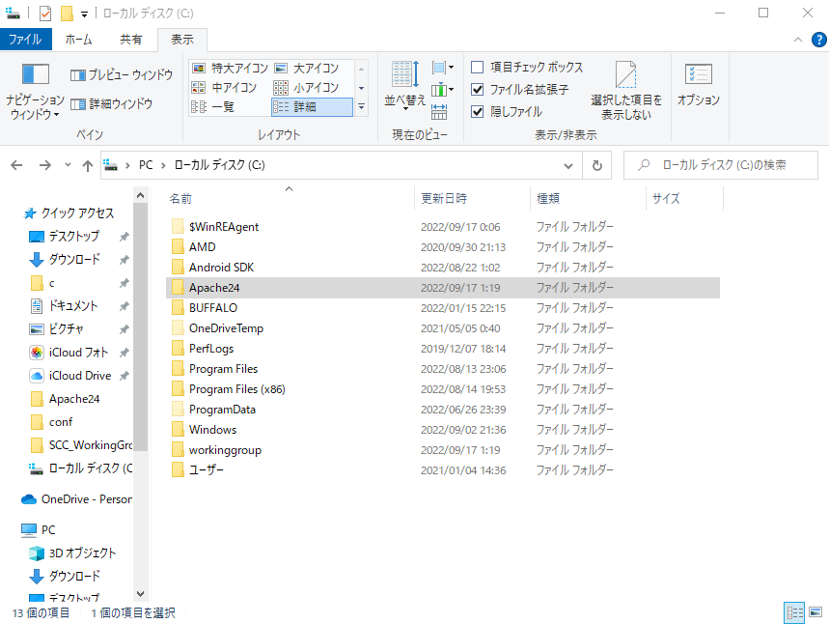

①「Apache24」のフォルダをCドライブの直下に配置してください。

以上
次は『サーバ設定』を行ってください

サーバ設定
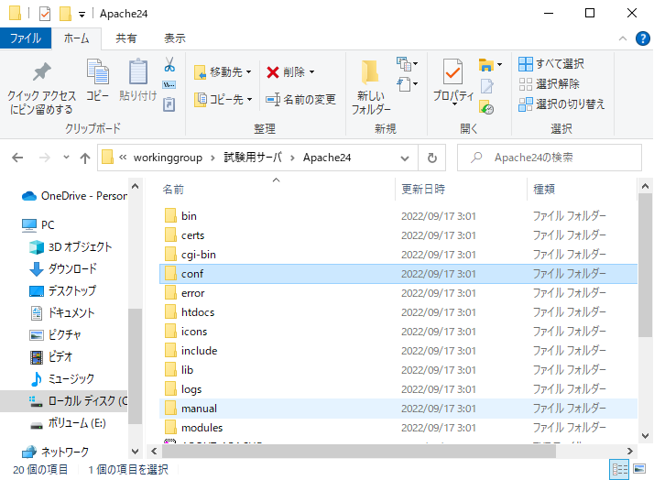

①「Apache24」の「conf」フォルダを開いてください。

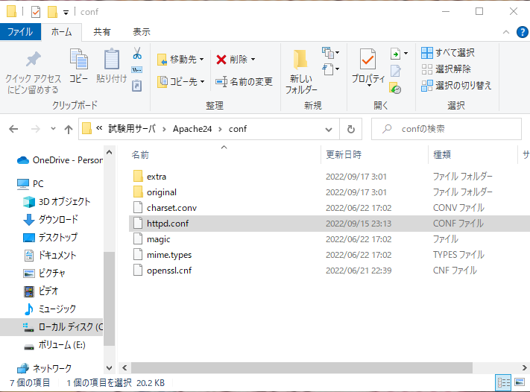

②「httpd.conf」をテキストエディタで開いてください。

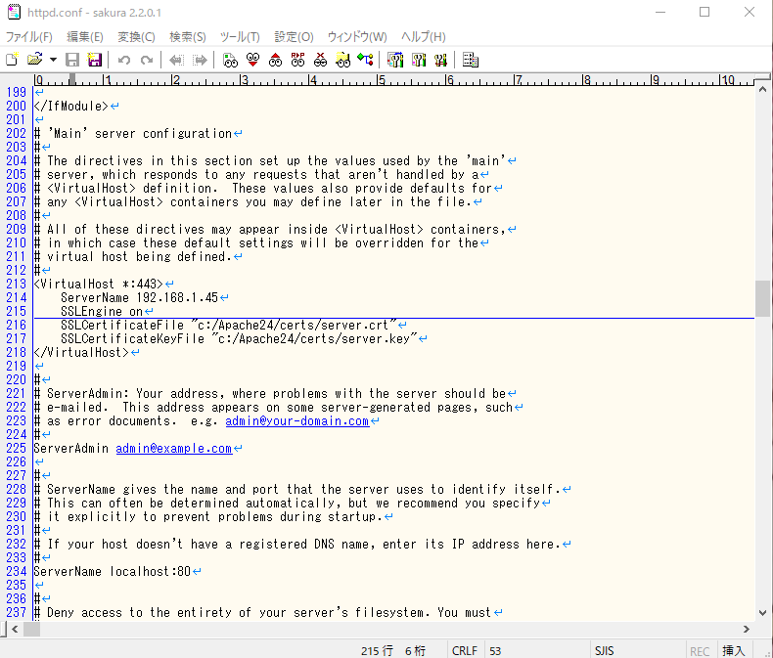

③214行目のServerNameをサーバマシンのIPアドレスに書き換える

以上
次は『鍵の作成』を行ってください

鍵の作成
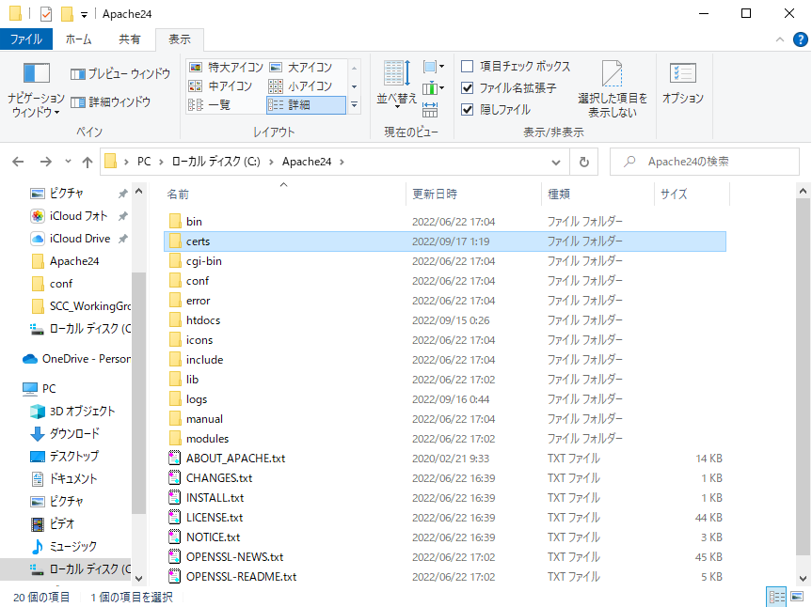

①「Apache24」のフォルダの中の「certs」を開いてください。

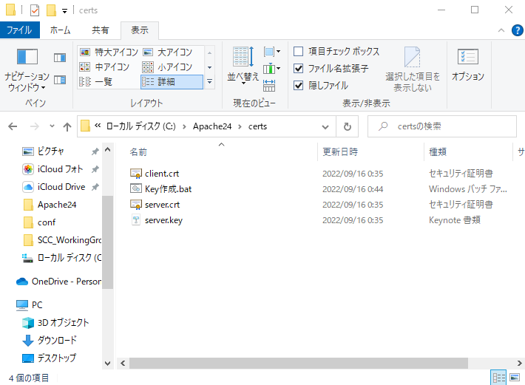

②「Key生成.bat」をテキストエディタで開いてください。

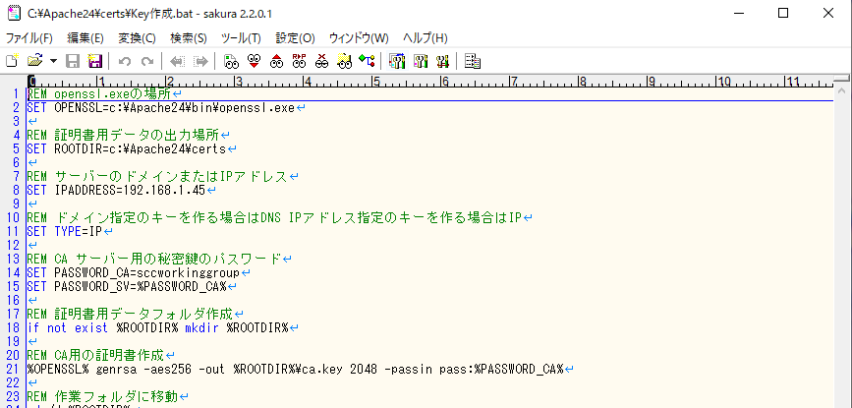

③8行目の赤枠の部分をApacheを配置したマシンのIPアドレスを入力してください。
その後保存してテキストエディタを閉じてください。

④「Key生成.bat」を実行してください。
server.key
client.crt
server.crt
の3ファイルが生成されます。
『client.crt』をAndroid studioに配置してください。

以上
ブラウザからの接続確認をしたい場合は
『鍵の配置』を行ってください。

鍵の配置
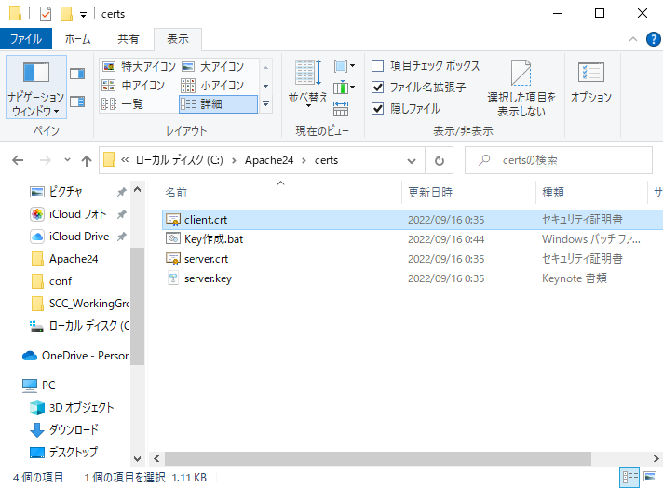

①「client.crt」を接続側のPCに移動してください。

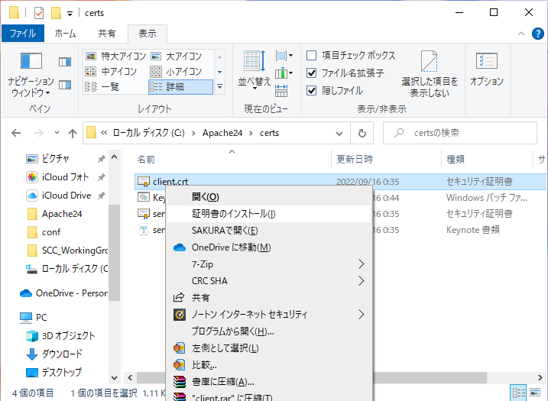

②接続側のPCで「client.crt」を右クリックして証明書のインストールを
クリックしてください

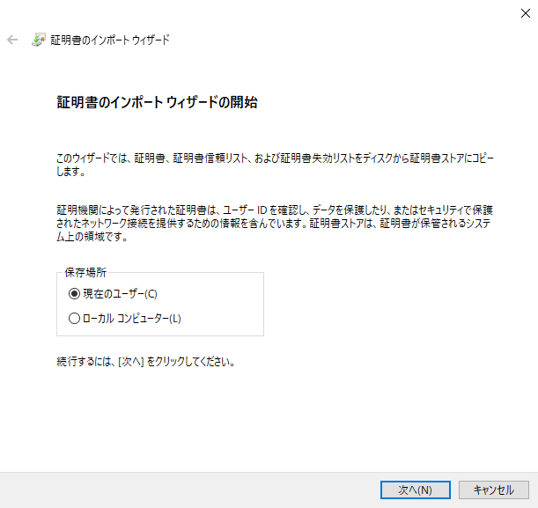

③「現在のユーザー」を選択して次へをクリック

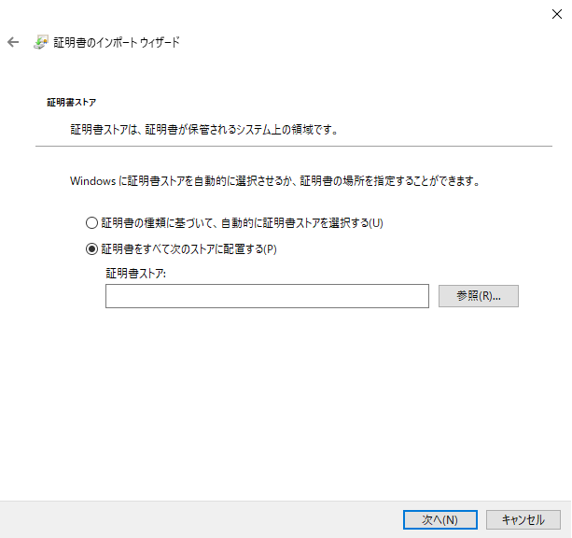

④「証明書をすべて次のストアに配置する」を選択して「参照」をクリック

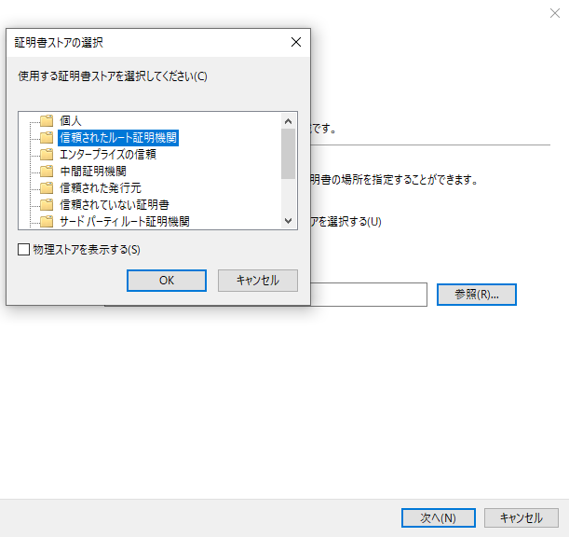
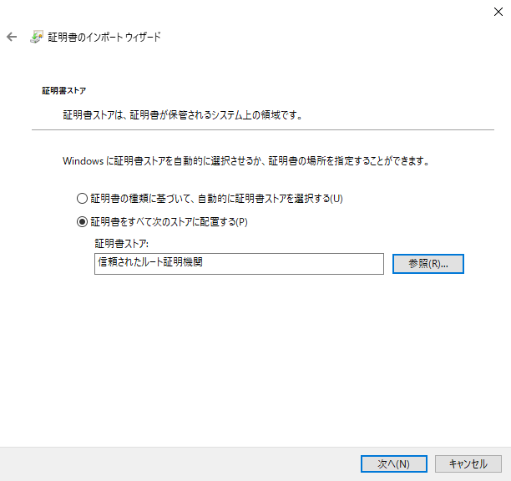

⑤「信頼されたルート証明機関」を選択して「OK」をクリック

⑦「次へ」をクリック

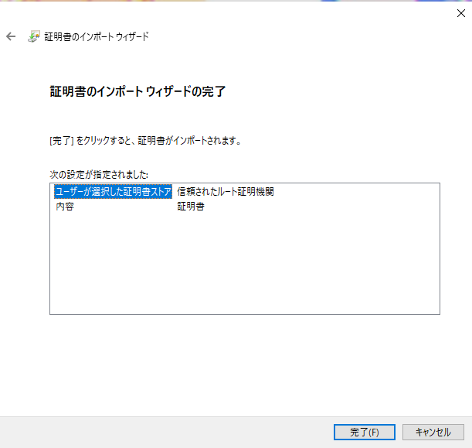

⑧「完了」をクリック

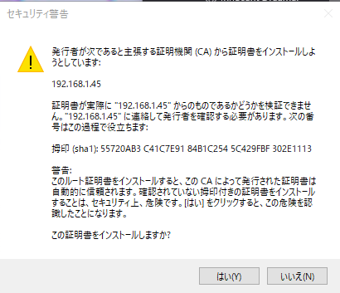

⑨「はい」をクリック

以上
次は『サーバの起動』を行ってください

サーバ起動
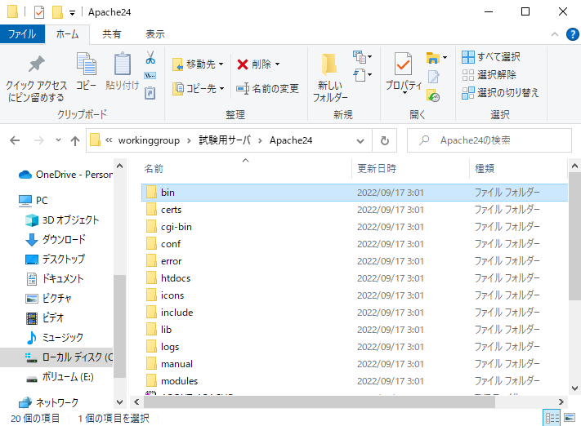

①「Apache24」のフォルダを開く

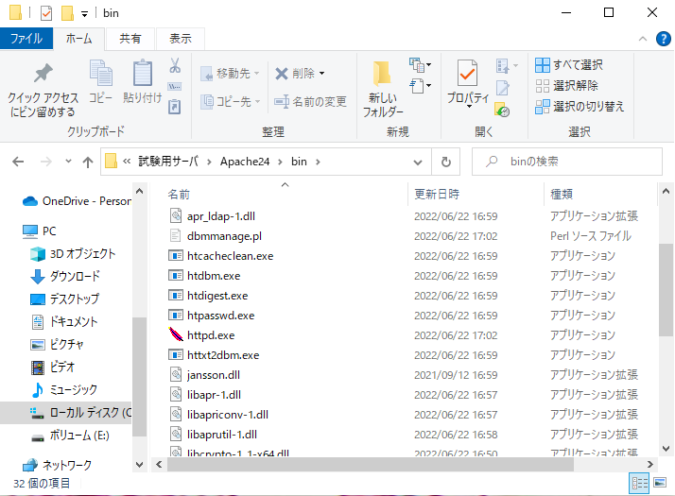

②「httpd.exe」をダブルクリック

以上

鍵の削除
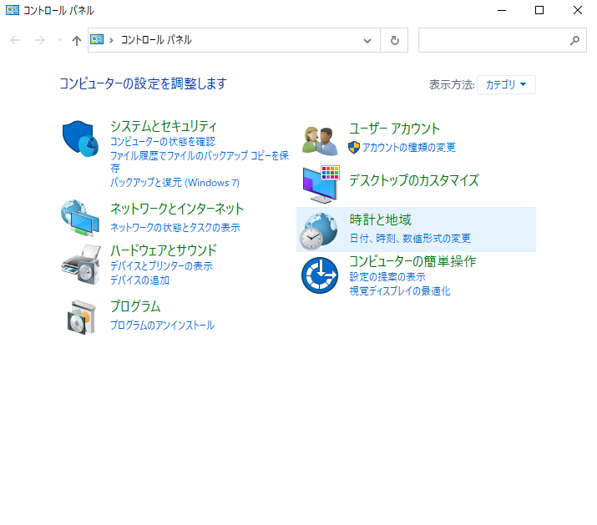

①コントロールパネルのネットワークとインターネットをクリック。

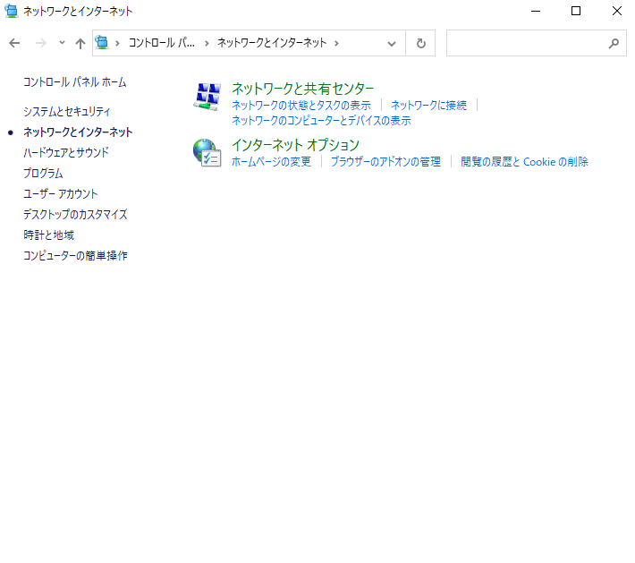

②インターネットオプションをクリック。

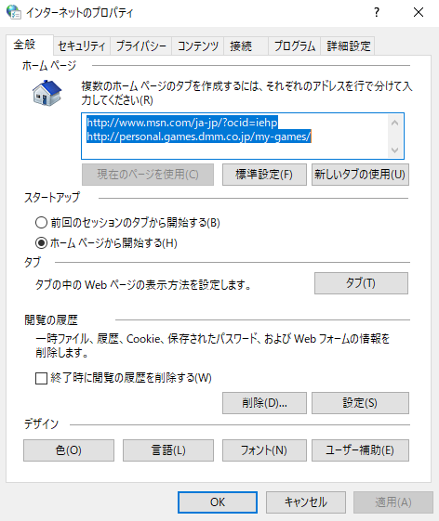
③コンテンツタブをクリック

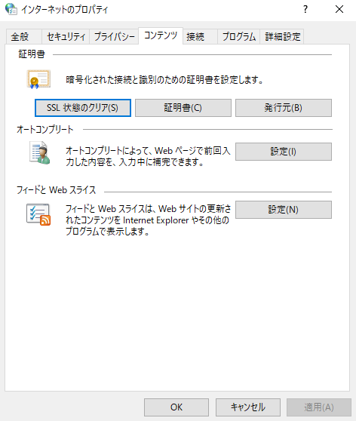

④証明書をクリック

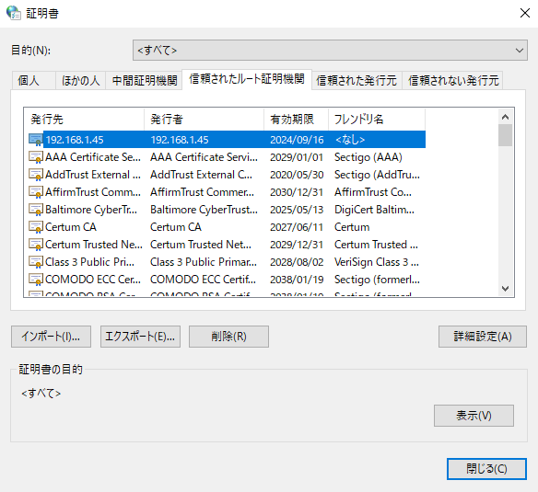

⑤信用されたルート証明機関をクリックしインストールした証明書をクリック

⑥信用されたルート証明機関をクリックしインストールした証明書をクリック

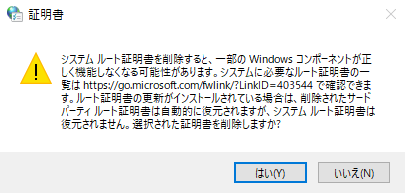

⑦はいをクリック

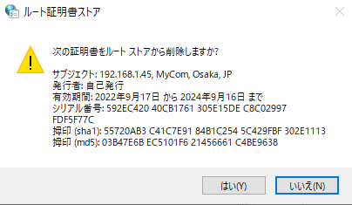

⑧はいをクリック

以上

